Gráfico 1
MINISTERIO DE HACIENDA
DIRECCIÓN GENERAL DE PRESUPUESTO
DIRECCIÓN DE ESTUDIOS ECONÓMICOS Y SEGUIMIENTO FINANCIERO

 | Gráfico 1. Resultados Presupuestarios del Gobierno Central
 | (Junio 2024)
 | Valores en millones de RD$
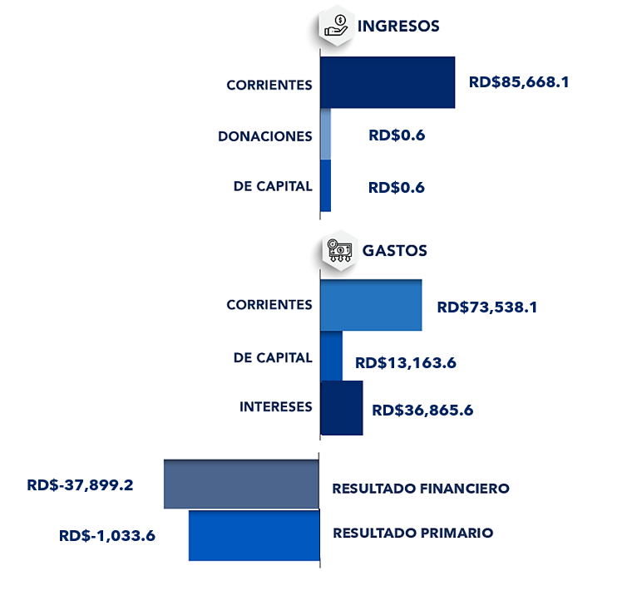

Notas:
1.Se incluyen los Recursos de Captación Directa.
Fuente: Sistema de Información de la Gestión Financiera (SIGEF).

Ilustración 1
 | MINISTERIO DE HACIENDA
 | DIRECCIÓN GENERAL DE PRESUPUESTO
 | DIRECCIÓN DE ESTUDIOS ECONÓMICOS Y SEGUIMIENTO FINANCIERO

Ilustración 1. Figuras Impositivas con Mayor Recaudación
Valores en millones de RD$

Impuesto sobre la Transferencia de Bienes Industrializados y Servicios (ITBIS)

29,859.6

Impuesto Sobre la Renta de las Empresas (IR-2)
11,413.0

Impuesto Sobre la Renta proveniente de salarios
Impuesto sobre la renta proveniente de salarios
5,693.4
Figuras impositivas con mayor recaudación
6,621.6

4,771.5
Impuesto Arancelarios

4,165.2

Impuesto específico sobre los hidrocarburos, Ley 112-00

 | Nota: *Cifras Preliminares.
 | 1.Fecha de imputación al 30/06/2024 // Fecha de registro al 07/07/2024.
 | Fuente: Sistema de Información de la Gestión Financiera (SIGEF).

Gráfico 2
MINISTERIO DE HACIENDA
DIRECCIÓN GENERAL DE PRESUPUESTO
DIRECCIÓN DE ESTUDIOS ECONÓMICOS Y SEGUIMIENTO FINANCIERO

Gráfico 2. Transferencias corrientes otorgadas a Instituciones
(Junio 2024)
Valores en millones de RD$

DIRECCIÓN CENTRAL DEL SERVICIO NACIONAL DE SALUD | 5,539.2
EMPRESA ELÉCTRICA DEL ESTE (EDEESTE) | 3,003.5
EMPRESA ELÉCTRICA DEL SUR (EDESUR) | 2,332.7
TESORERÍA DE LA SEGURIDAD SOCIAL | 1,709.7

Notas:
1.Fecha de imputación al 30/06/2024 // Fecha de registro al 07/07/2024.
Fuente: Sistema de Información de la Gestión Financiera (SIGEF).

Gráfico 3
MINISTERIO DE HACIENDA
DIRECCIÓN GENERAL DE PRESUPUESTO
DIRECCIÓN DE ESTUDIOS ECONÓMICOS Y SEGUIMIENTO FINANCIERO

Gráfico 3. Transferencias de capital otorgadas a Instituciones
(Junio 2024)
Valores en millones de RD$

INSTITUTO NACIONAL DE RECURSOS HIDRAÚLICOS (INDRHI) | 894.7
AYUNTAMIENTO MUNICIPAL DE SANTO DOMINGO NORTE | 123.1
ORGANIZACION NO GUBERNAMENTAL EN EL ÁREA DE DEPORTE | 121.6
AYUNTAMIENTO DEL DISTRITO NACIONAL | 66.8
AYUNTAMIENTO MUNICIPAL DE SANTO DOMINGO ESTE | 58.0

Notas:
1.Fecha de imputación al 30/06/2024 // Fecha de registro al 07/07/2024.
Fuente: Sistema de Información de la Gestión Financiera (SIGEF).

Mapa 1
 | MINISTERIO DE HACIENDA
 | DIRECCIÓN GENERAL DE PRESUPUESTO
 | DIRECCIÓN DE ESTUDIOS ECONÓMICOS Y SEGUIMIENTO FINANCIERO

 | Mapa 1. Inversión Pública por Provincia
 | (Junio 2024)
 | Valores en millones de RD$

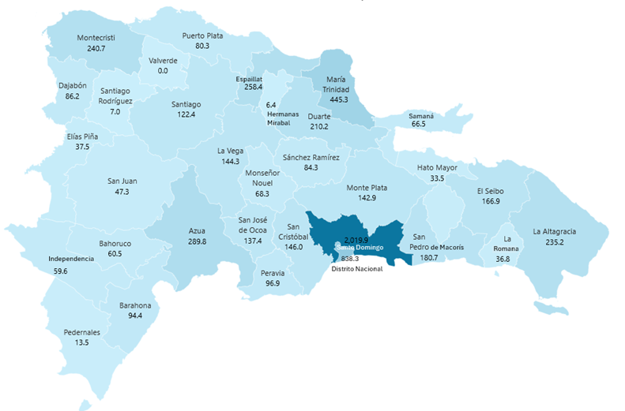

Notas: *Cifras preliminares.
1. Fecha de imputación al 30/06/2024 // Fecha de registro al 07/07/2024.
2. Se excluye monto a nivel multiprovincial del mapa.
Fuente: Sistema de Información de la Gestión Financiera (SIGEF).

Ilustración PI
MINISTERIO DE HACIENDA
DIRECCIÓN GENERAL DE PRESUPUESTO
DIRECCIÓN DE ESTUDIOS ECONÓMICOS Y SEGUIMIENTO FINANCIERO

- Construcción barrera de protección marina, tramo vial, obras conexas y complementarias en Nagua, Provincia María Trinidad Sanchez por RD$367.6 millones.
- Construcción de paso a desnivel soterrado en la intersección de la Av. Luperón con Av. 27 de Febrero, provincia Sant Domingo por RD$298.3 millones.
- Construcción del tramo de Carretera enlace vial Estancia Nueva hasta el Cruce de Chero municipio Moca, provincia Espaillat por RD$197.1 millones.

- Construcción de planteles educativos en la provincia Santo Domingo (Fase 3) por RD$161.3 millones.
- Construcción Centro Universitario Regional UASD Azua, provincia Azua por RD$147.7 millones.
- Construcción Centro Universitario UASD Bani, provincia Peravia por RD$92.9 millones.

- Construcción Palacio de Justicia de Santo Domingo Este por RD$733.6 millones.

- Ampliación Instituto Nacional del Cáncer Rosa Emilia Sánchez Pérez de Tavares, Distrito Nacional por RD$87.6 millones.

- Remodelación del Estadio Olímpico Félix Sánchez, Distrito Nacional por RD$219.7 millones.

Ilustración 2
MINISTERIO DE HACIENDA
DIRECCIÓN GENERAL DE PRESUPUESTO
DIRECCIÓN DE ESTUDIOS ECONÓMICOS Y SEGUIMIENTO FINANCIERO

 |  | Ilustración 2. Top 3 Instituciones con mayor ejecución de gastos
 |  | (Junio 2024)
 |  | Valores en millones de RD$
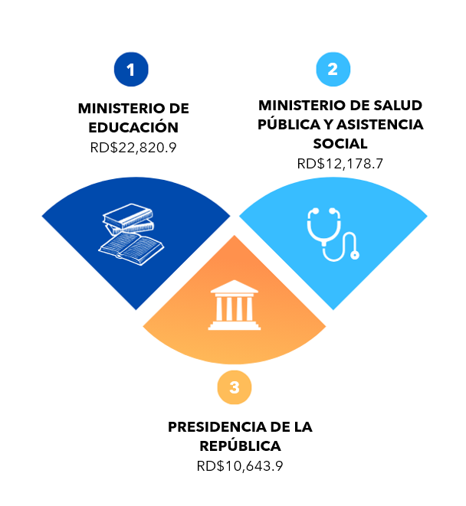

 | Notas:
 | 1. Fecha de imputación al 30/06/2024 // Fecha de registro al 07/07/2024.
 | Fuentes: Elaboración propia con datos del SIGEF.

Ilustración 3
MINISTERIO DE HACIENDA
DIRECCIÓN GENERAL DE PRESUPUESTO
DIRECCIÓN DE ESTUDIOS ECONÓMICOS Y SEGUIMIENTO FINANCIERO

 |  | Ilustración 3. Composición del gasto del gobierno central por finalidad
 |  | (Junio 2024)
 |  | Valores en millones de RD$
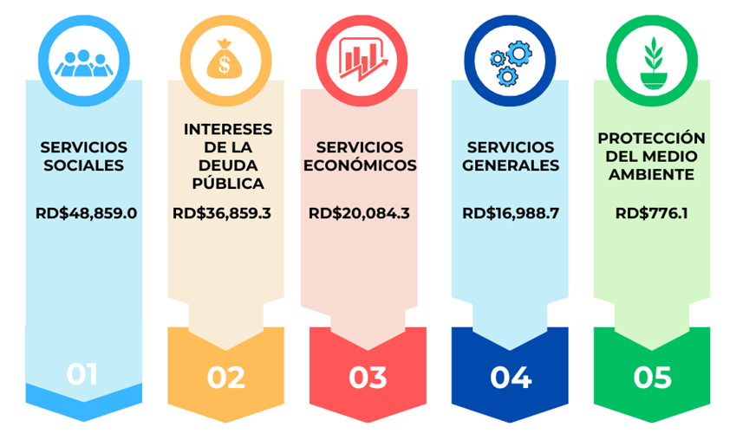

 | Notas:
 | 1. Fecha de imputación al 30/06/2024 // Fecha de registro al 07/07/2024.
 | Fuentes: Elaboración propia con datos del SIGEF.

